Giao diện thiết kế
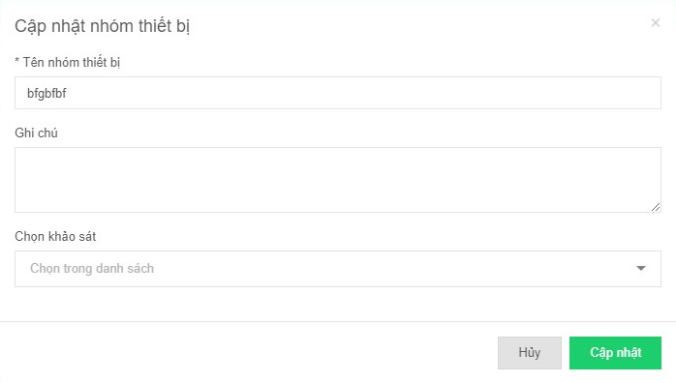
Hình ảnh thiết kế

